IPO型態&準則
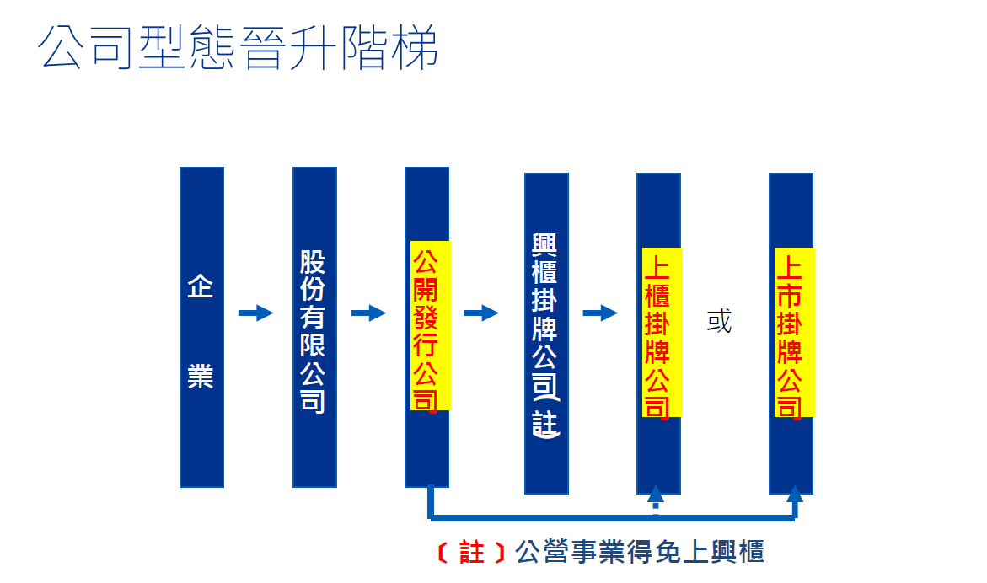
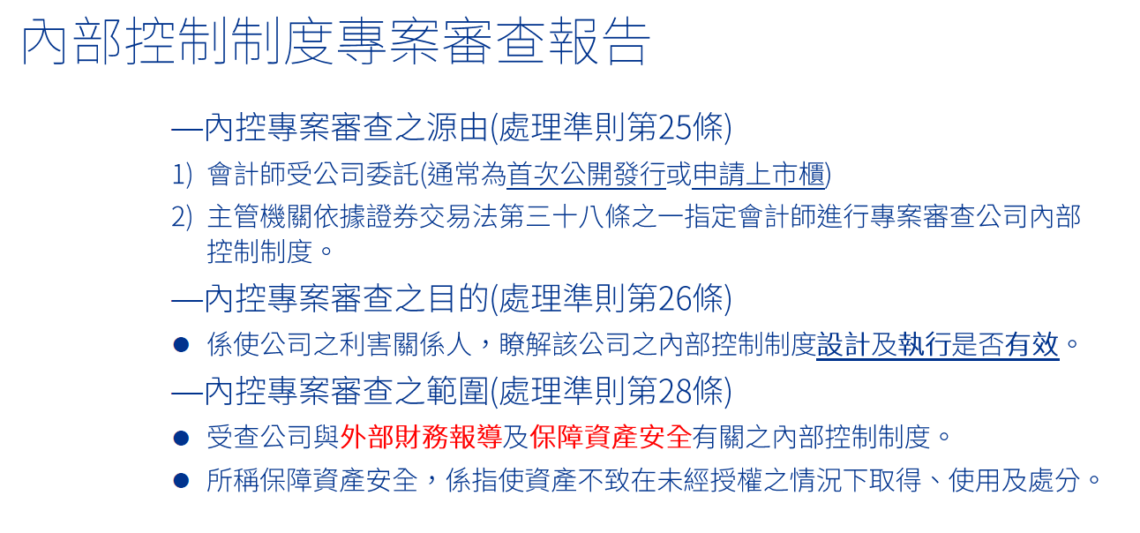

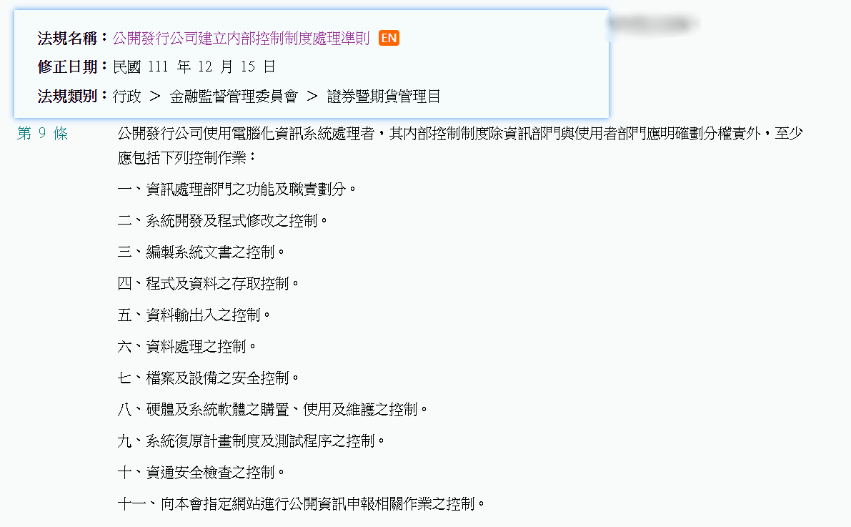
公開發行公司建立內部控制制度處理準則 第 9 條
公開發行公司使用電腦化資訊系統處理者，其內部控制制度除資訊部門與使用者部門應明確劃分權責外，至少應包括下列控制作業：
KPMG>>資訊部門與使用者部門權責之劃分
一、資訊處理部門之功能及職責劃分。
二、系統開發及程式修改之控制。
三、編製系統文書之控制。
四、程式及資料之存取控制。
五、資料輸出入之控制。
六、資料處理之控制。
七、檔案及設備之安全控制。
八、硬體及系統軟體之購置、使用及維護之控制。
九、系統復原計畫制度及測試程序之控制。
十、資通安全檢查之控制。
十一、向本會指定網站進行公開資訊申報相關作業之控制。

期間
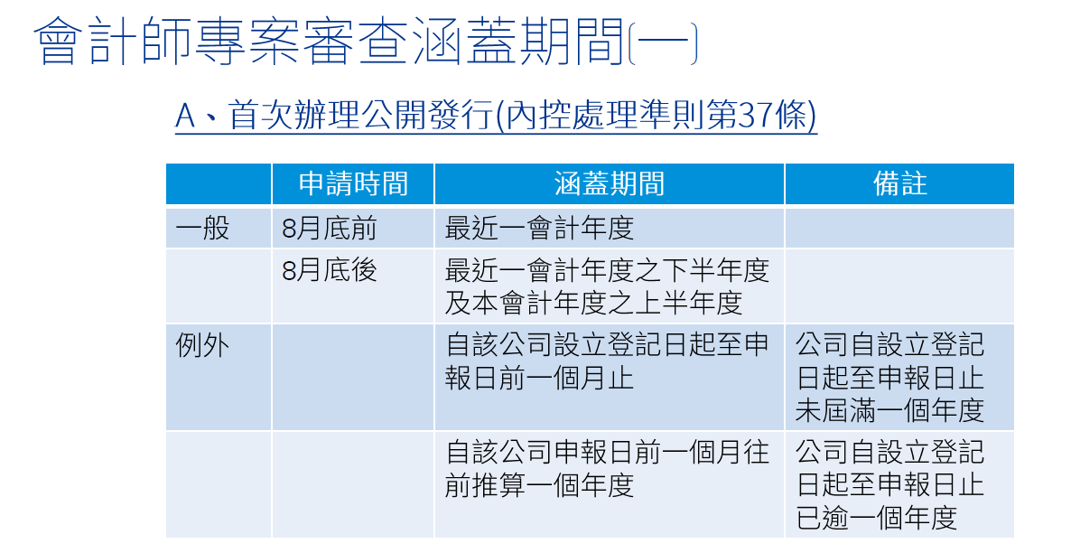
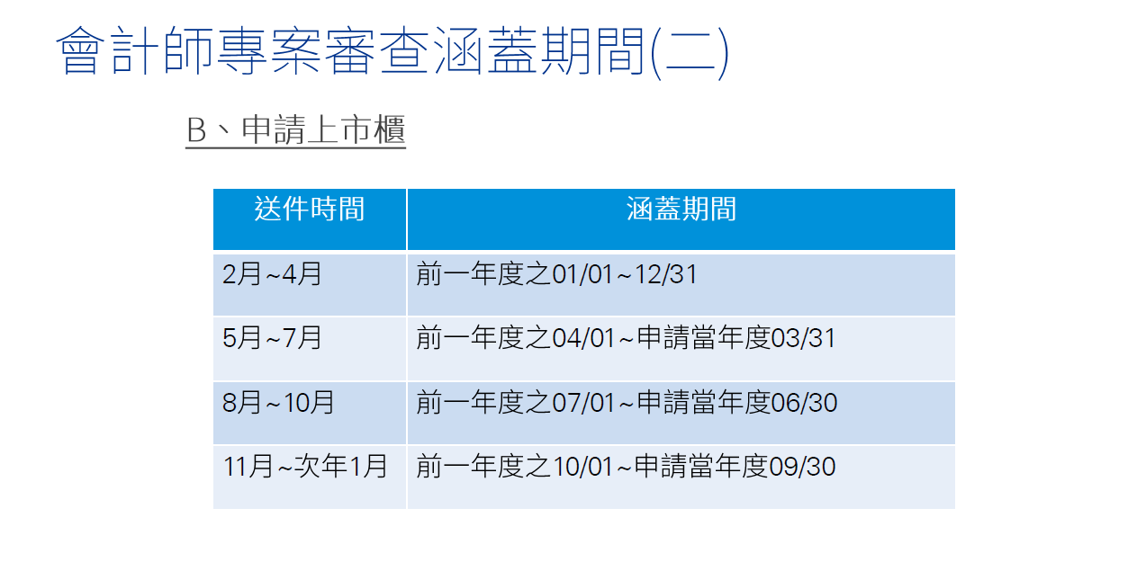

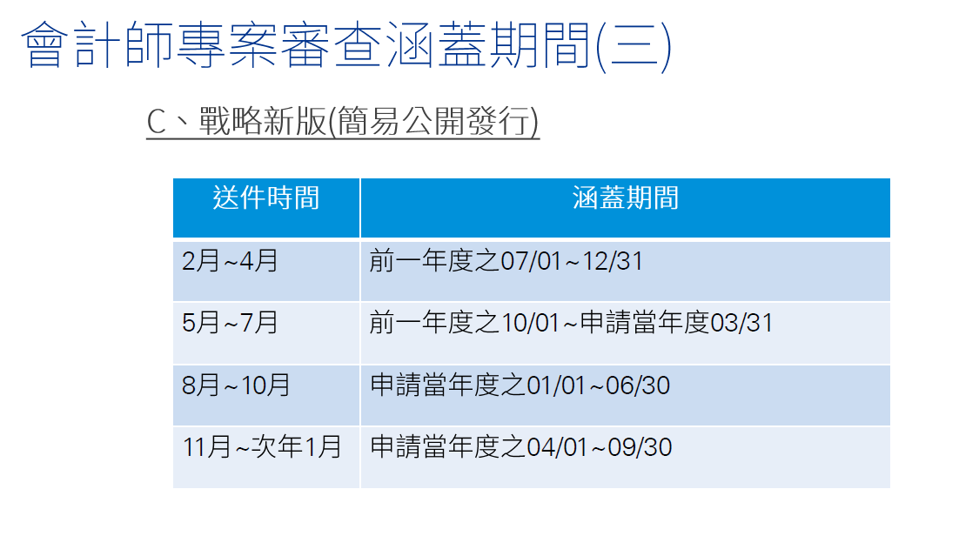

抽樣
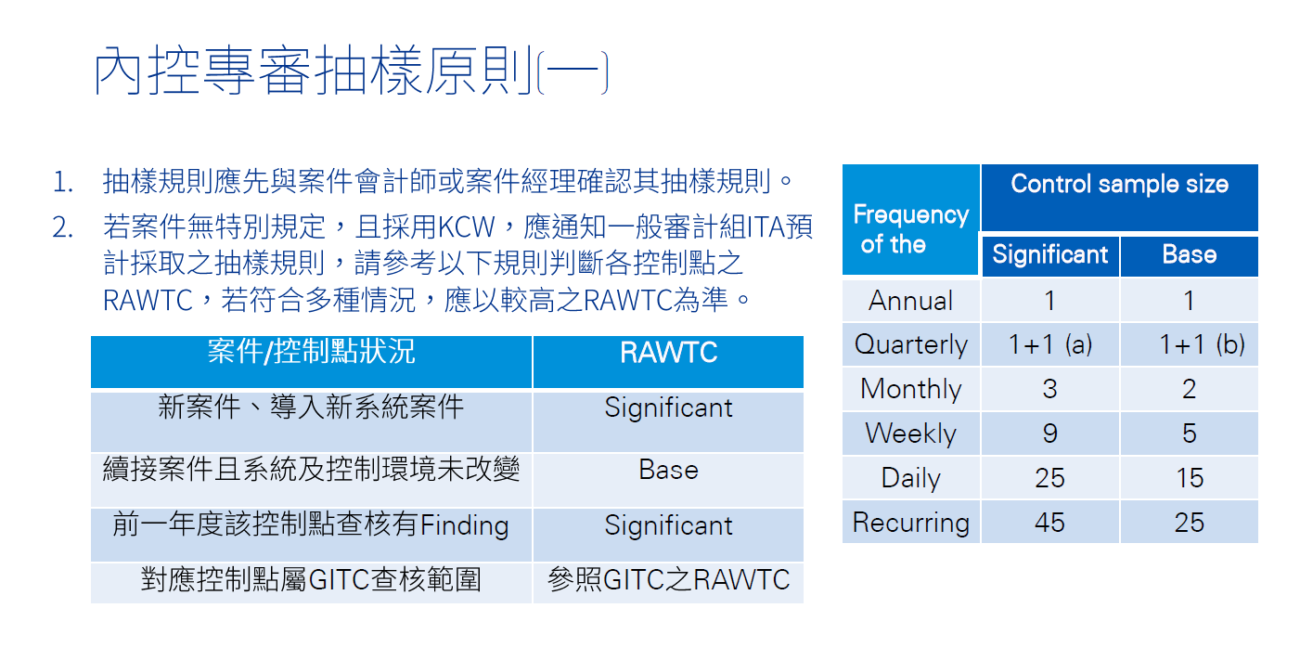
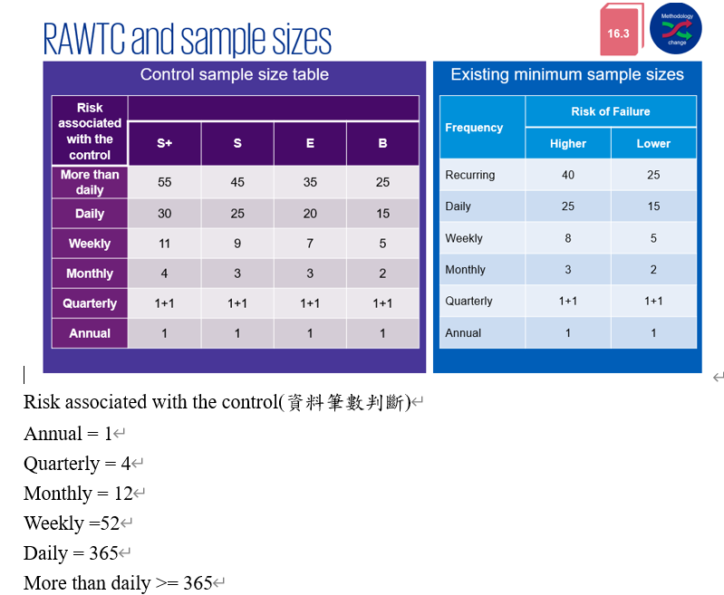

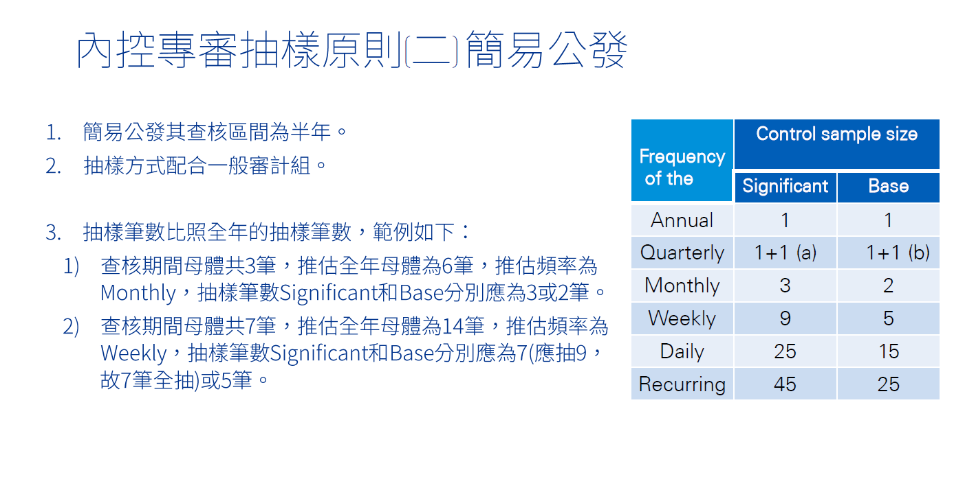

OT8.3網路架構圖
O/T 8.3 網路架構圖
可具備資訊 | NOTE
1.對外連線(最好加上對外IP與ISP) | ISP網際網路連線服務公司 (Internet Service Provider)，Ex.HiNet、SeedNet。
2.負載平衡設備(如果有) | 負載平衡(Loading balancing)是一種電腦技術，用來在多個電腦(電腦叢集)、網路連接、CPU、磁碟驅動器或其他資源中分配負載，以達到最佳化資源使用、最大化吞吐率、最小化回應時間、同時避免過載的目的。
3.防火牆(標註廠牌) | 防火牆：可以想像成是內部網路與外部網路的防禦邊界，不同網路間的資料流，可根據防火牆的設定，允許或封鎖特定程式、通訊協定、連接埠傳輸資料，做好防禦把關的角色。
4.DMZ(如果有設置的話) | 是介於內部網路與防火牆或防火牆與防火牆中間的緩衝區，通常是放置提供外界的伺服器，例如：Web、FTP、DNS等服務，這樣的設置可避免外界直接存取企業內部資料的伺服器，造成重要資料外洩。
5.Router(區網核心) | 路由器(Router)是一種電訊網路裝置，提供路由與轉送兩種重要機制，可以決定封包由來源端到目的端所經過的路徑(host到host之間的傳輸路徑)，這個過程稱為路由；將路由器輸入端的封包移送至適當的路由器輸出端(在路由器內部進行)，這稱為轉送。
6.Server網段及Switch Hub &其上的設備(ERP主機重點標示) | 集線器(Ethernet Hub)是指將多條乙太網路雙絞線或光纖集合連接在同一段物理媒介下的裝置。
7.User網段及Switch Hub
8.印表機設備
9.VoIP設備與連線方式 | VoIP(基於IP的語音傳輸Voice over Internet Protocol)：是一種語音通話技術，經由網路協定(IP)來達成通話語音與多媒體會議，也就是經由網際網路來進行通訊。
10.各點間連線方式

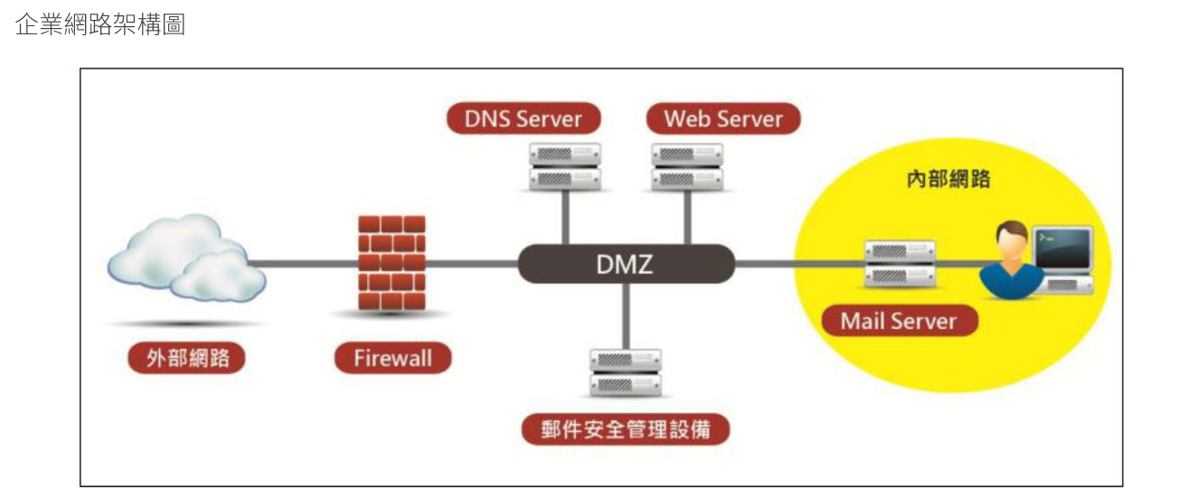

 |  | DNS網域名稱系統，它將人們可讀取的網域名稱(例如，www.amazon.com) 轉換為機器可讀取的IP 地址(例如，192.0.2.44)。

OT8.3防火牆
O/T 8.3 防火牆 | 基本上防火牆規則都是建議先預設Deny All，再逐步開放特定Port 或 IP(有些廠商稱作白名單Whitelist方法)；而不是全面開放，再去特定阻擋/封鎖某個Port/IP(有些廠商稱作黑名單Blacklist方法)。
防火牆的作用包括：
1.隔離內部網路(私有網路)與網際網路的流量，以保護內網的安全。
2.控管內部網路傳入和傳出的封包，避免未經授權存取內部網路的資源。
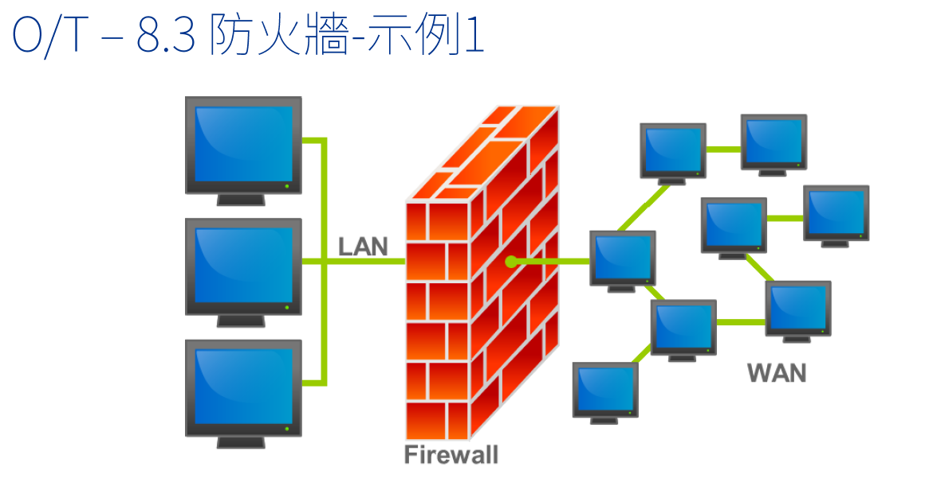
3.紀錄與監控內部網路的活動。

常見名詞
LAN：全稱Local Area Nerwork，中文名叫做區域網。LAN是指在某一區域內由多台計算機互聯成的計算機組。區域網是封閉的，可以由辦公室內的兩台計算機組成，也可以由一個公司內的上千台計算機組成。
WAN：全稱Wide Area Network，中文名叫做廣域網。WAN是一種跨越大的、地域性的計算機網絡的集合。通常跨越省、市，甚至一個國家。WAN：接外部IP地址用，通常指的是出口，轉發來自內部LAN接口的IP數據包。
WLAN：全稱Wireless LAN,無線區域網。和LAN不同，WLAN的數據通過電磁波傳輸，也就是常說的空氣傳輸。WLAN利用電磁波在空氣中發送和接受數據，而無需線纜介質。WLAN使用ISM(Industrial、Scientific、Medical)無線電廣播頻段通信。

防火牆存取規則(Access Rule)
All traffic from the LAN to the WAN is allowed。從LAN端到WAN端的所有封包都可以通過。
All traffic from the WAN to the LAN is denied。從WAN端到LAN端的所有封包不可以通過。
All traffic from the LAN to the DMZ is denied。從LAN端到DMZ端的所有封包不可以通過。
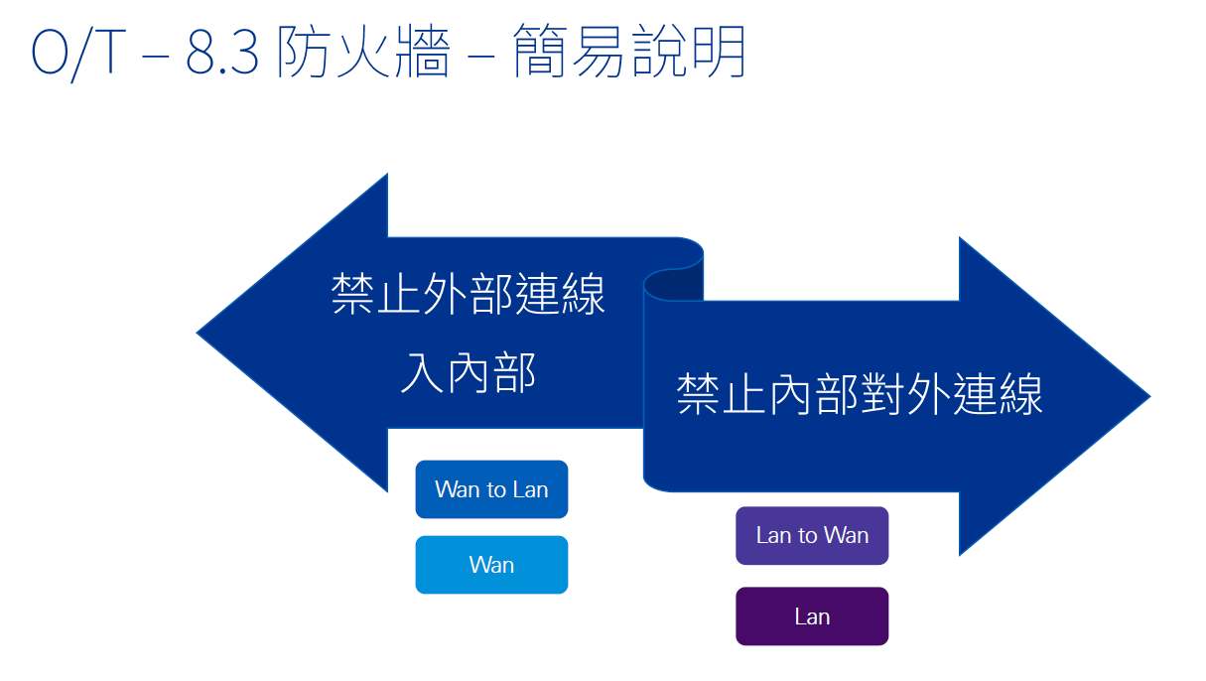
All traffic from the DMZ to the LAN is denied。從DMZ端到LAN端的所有封包不可以通過。
All traffic from the WAN to the DMZ is allowed。從WAN端到DMZ端的所有封包都可以通過。
All traffic from the DMZ to the WAN is allowed。從DMZ端到WAN端的所有封包都可以通過。

名詞說明
白名單 以「正向表列」的方式允許某些行為 白名單又稱為「通行名單」(Allowlist)
黑名單 以「負面表列」的方式禁止某些行為 黑名單又稱為「阻擋名單」(Blocklist)

